240628-오전JAVA
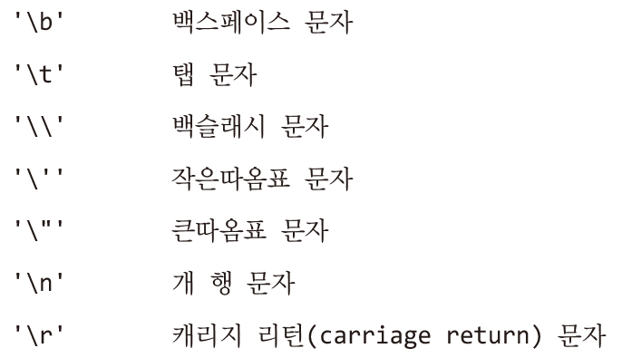
열혈 3
정수를 표시하는 코드(해당 코드마다 크기가 다르다.)
byte
short
int
long

이스케이프 시퀀스(화면상 상황또는 상태를 표현하기 위한 문자)

Sheet2
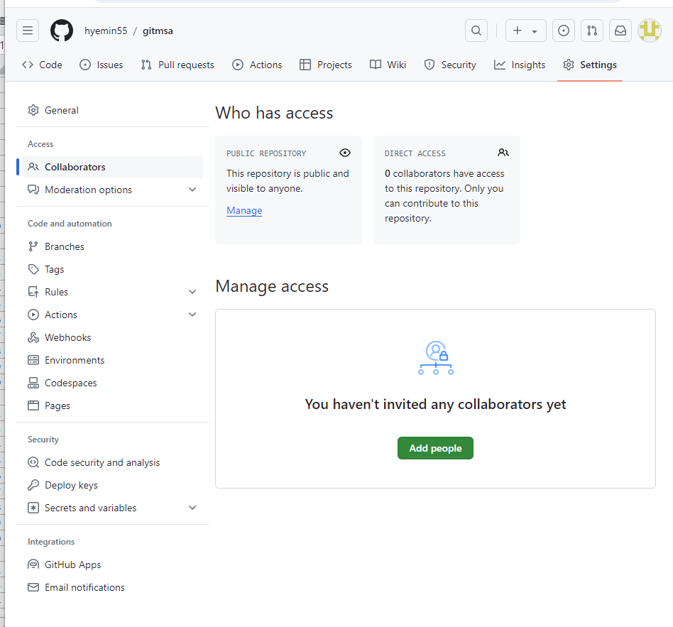
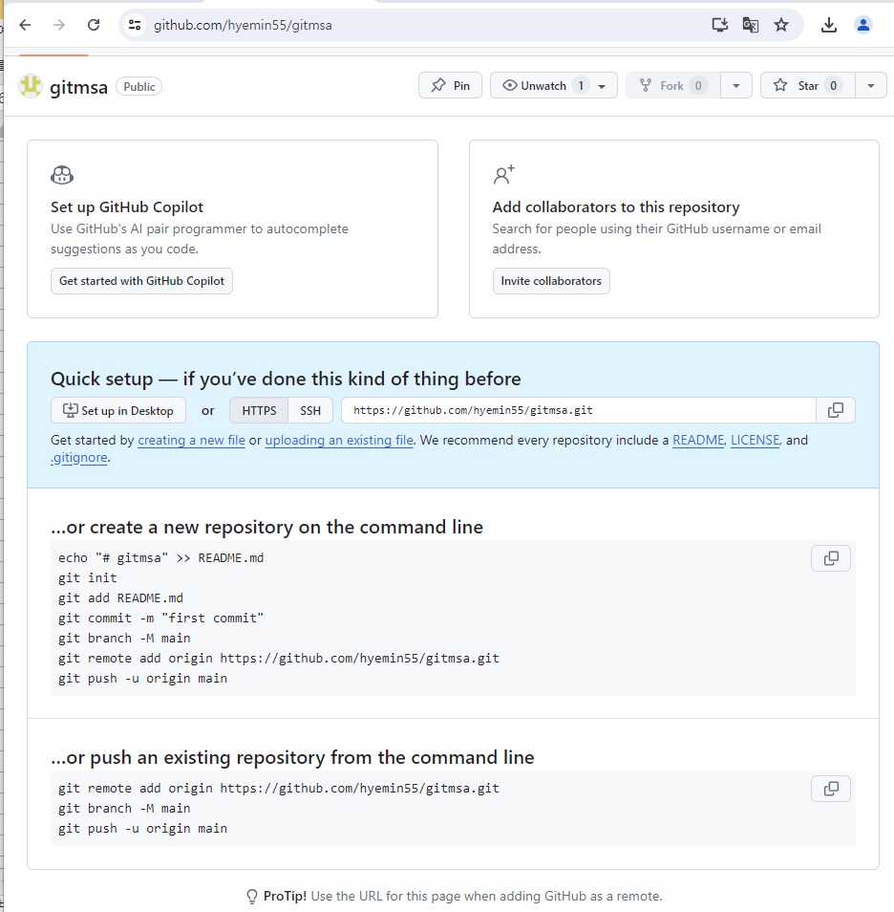

친구초대

